table 1
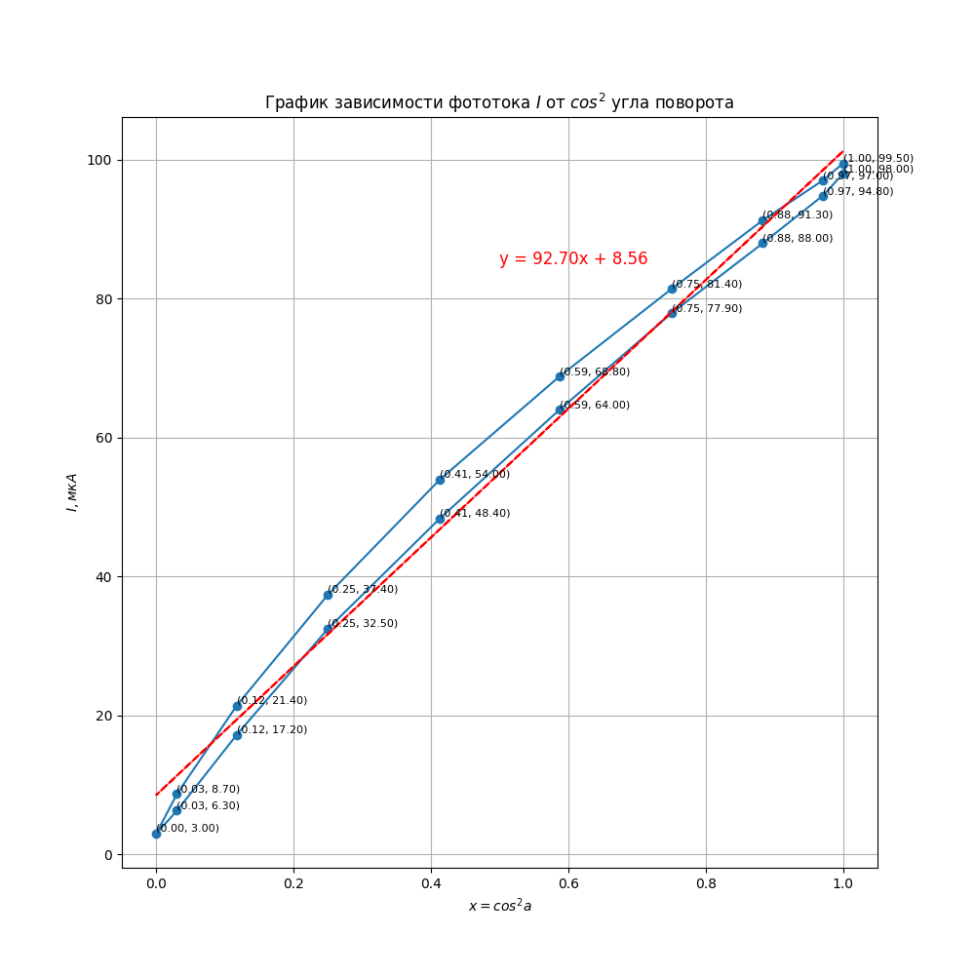
угол поворота а | cos(a) | x = cos^2(a) | Фототок (I (мкА))
0.000 | 1 | 1 | 99.500 | 99.500
10.000 | 0.984807753 | 0.9698463104 | 97.000 | 97.000
20.000 | 0.9396926208 | 0.8830222216 | 91.300 | 91.300
30.000 | 0.8660254038 | 0.75 | 81.400 | 81.400
40.000 | 0.7660444431 | 0.5868240888 | 68.800 | 68.800
50.000 | 0.6427876097 | 0.4131759112 | 54.000 | 54.000
60.000 | 0.5 | 0.25 | 37.400 | 37.400
70.000 | 0.3420201433 | 0.1169777784 | 21.400 | 21.400
80.000 | 0.1736481777 | 0.03015368961 | 8.700 | 8.700
90.000 | 0 | 0 | 3.000 | 3.000
100.000 | -0.1736481777 | 0.03015368961 | 6.300 | 6.300
110.000 | -0.3420201433 | 0.1169777784 | 17.200 | 17.200
120.000 | -0.5 | 0.25 | 32.500 | 32.500
130.000 | -0.6427876097 | 0.4131759112 | 48.400 | 48.400
140.000 | -0.7660444431 | 0.5868240888 | 64.000 | 64.000
150.000 | -0.8660254038 | 0.75 | 77.900 | 77.900
160.000 | -0.9396926208 | 0.8830222216 | 88.000 | 88.000
170.000 | -0.984807753 | 0.9698463104 | 94.800 | 94.800
180.000 | -1 | 1 | 98.000 | 98.000

table 5
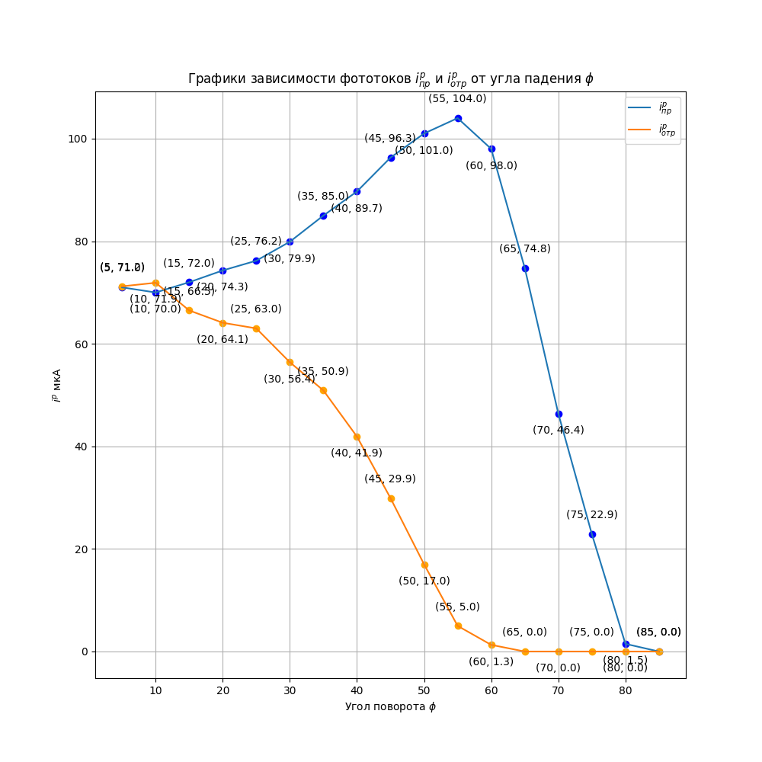
угол падения (ﬁ) | Фототок 𝑖 (𝑝) пр , мкА | Фототок 𝑖 (𝑝) пр , мкА | Фототок 𝑖 (s) пр , мкА | Фототок 𝑖 (s) пр , мкА
 | 90 |  | 180
5 | 71.0 | 71.2 | 64.7 | 68.2 | 5 | 71.0 | 71.2
10 | 70.0 | 71.9 | 63.5 | 71.2 | 10 | 70.0 | 71.9
15 | 72.0 | 66.5 | 61.7 | 70.3 | 15 | 72.0 | 66.5
20 | 74.3 | 64.1 | 59.0 | 67.9 | 20 | 74.3 | 64.1
25 | 76.2 | 63.0 | 55.8 | 73.3 | 25 | 76.2 | 63.0
30 | 79.9 | 56.4 | 52.7 | 75.0 | 30 | 79.9 | 56.4
35 | 85.0 | 50.9 | 47.6 | 78.3 | 35 | 85.0 | 50.9
40 | 89.7 | 41.9 | 42.3 | 81.0 | 40 | 89.7 | 41.9
45 | 96.3 | 29.9 | 36.6 | 85.4 | 45 | 96.3 | 29.9
50 | 101.0 | 17.0 | 29.4 | 89.8 | 50 | 101.0 | 17.0
55 | 104.0 | 5.0 | 22.4 | 90.0 | 55 | 104.0 | 5.0
60 | 98.0 | 1.3 | 16.1 | 91.0 | 60 | 98.0 | 1.3
65 | 74.8 | 0.0 | 10.0 | 98.0 | 65 | 74.8 | 0.0
70 | 46.4 | 0.0 | 5.0 | 105.0 | 70 | 46.4 | 0.0
75 | 22.9 | 0.0 | 1.6 | 109.0 | 75 | 22.9 | 0.0
80 | 1.5 | 0.0 | 0.0 | 0.0 | 80 | 1.5 | 0.0
85 | 0.0 | 0.0 | 0.0 | 0.0 | 85 | 0.0 | 0.0
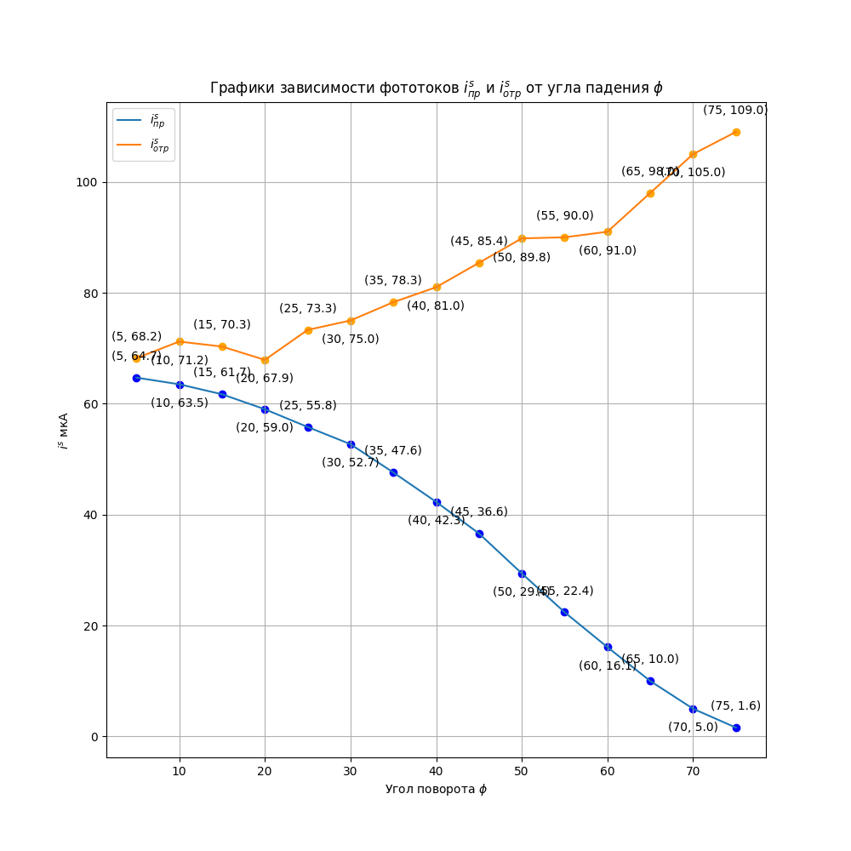
x | y | y

